109.01
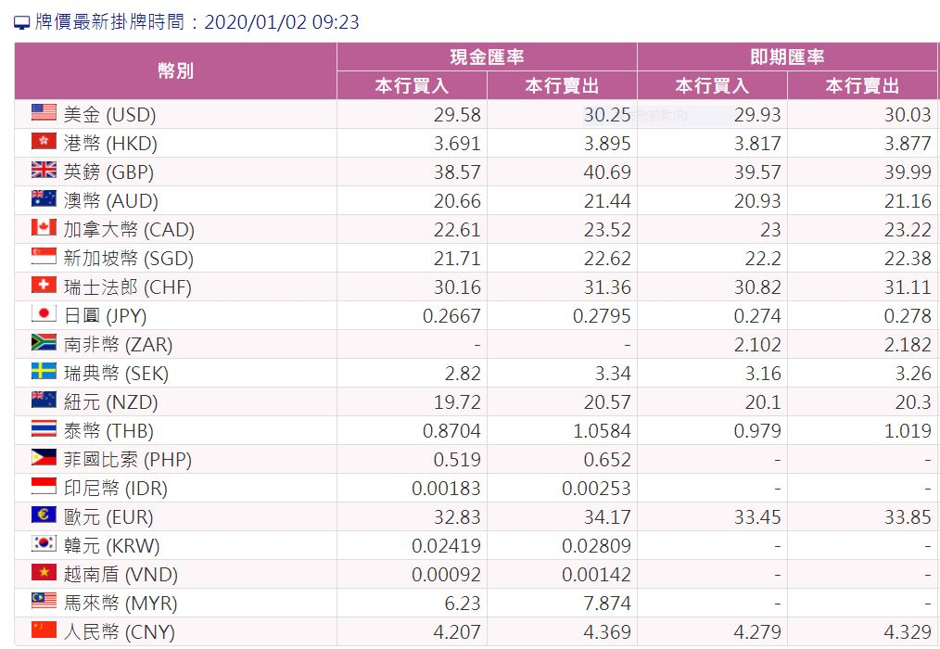
2020年01月匯率表
幣別 | 買匯 | 賣匯 | 匯率
人民幣(RMB) | 4.207 | 4.369 | 4.288
港幣(HKD) | 3.691 | 3.895 | 3.793
美金(USD) | 29.58 | 30.25 | 29.915
新加坡幣(SGD) | 21.71 | 22.62 | 22.165
日圓(JPY) | 0.2667 | 0.2795 | 0.273
馬來幣(MYR) | 6.23 | 7.874 | 7.052
韓元(KRW) | 0.02419 | 0.02809 | 0.026
印尼幣(IDR) | 0.00183 | 0.00253 | 0.002
澳幣(AUD) | 20.66 | 21.44 | 21.050
歐元(EUR) | 32.83 | 34.17 | 33.500
英磅(GBP) | 38.57 | 40.69 | 39.630
加拿大幣(CAD) | 22.61 | 23.52 | 23.065

109.02
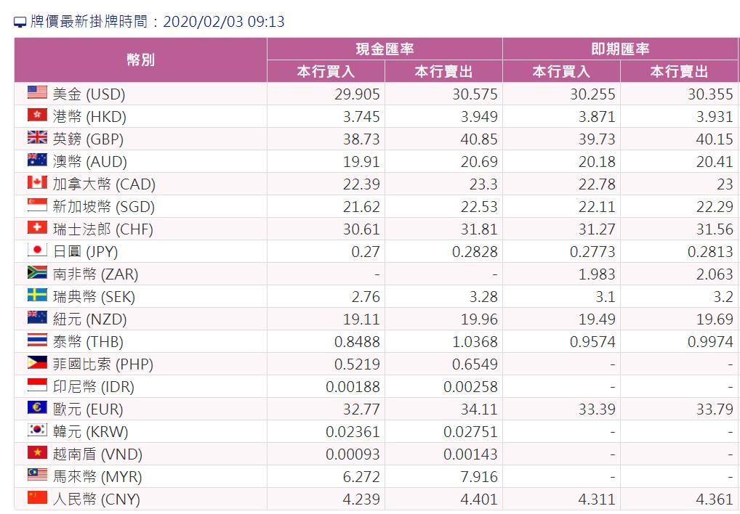
2020年02月匯率表
幣別 | 買匯 | 賣匯 | 匯率
人民幣(RMB) | 4.239 | 4.401 | 4.320
港幣(HKD) | 3.745 | 3.949 | 3.847
美金(USD) | 29.905 | 30.575 | 30.240
新加坡幣(SGD) | 21.62 | 22.53 | 22.075
日圓(JPY) | 0.27 | 0.2828 | 0.276
馬來幣(MYR) | 6.272 | 7.916 | 7.094
韓元(KRW) | 0.02361 | 0.02751 | 0.026
印尼幣(IDR) | 0.00188 | 0.00258 | 0.002
澳幣(AUD) | 19.91 | 20.69 | 20.300
歐元(EUR) | 32.77 | 34.11 | 33.440
英磅(GBP) | 38.73 | 40.85 | 39.790
加拿大幣(CAD) | 22.39 | 23.3 | 22.845

109.03
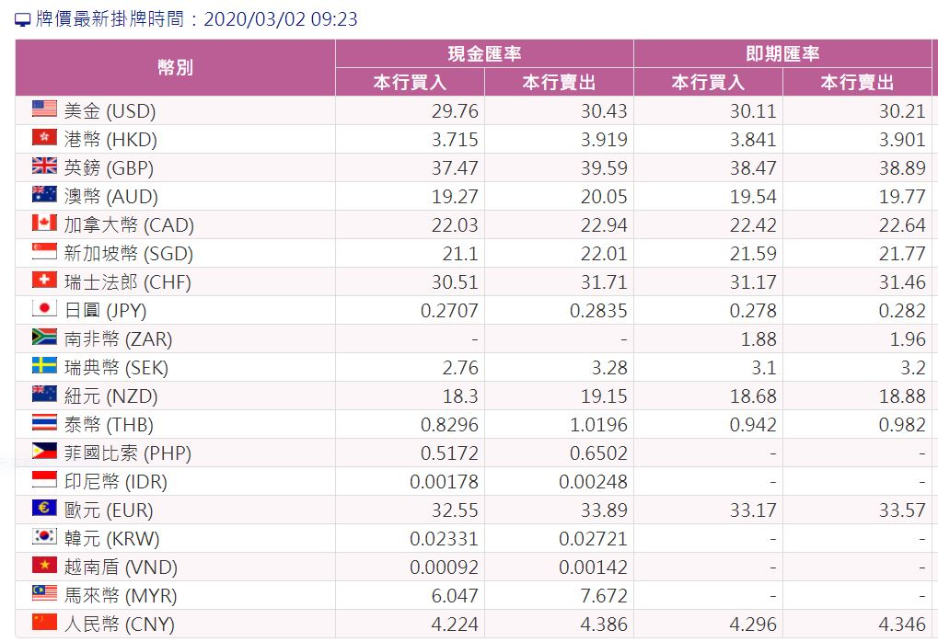
2020年03月匯率表
幣別 | 買匯 | 賣匯 | 匯率
人民幣(RMB) | 4.224 | 4.386 | 4.305
港幣(HKD) | 3.715 | 3.919 | 3.817
美金(USD) | 29.76 | 30.43 | 30.095
新加坡幣(SGD) | 21.1 | 22.01 | 21.555
日圓(JPY) | 0.2707 | 0.2835 | 0.277
馬來幣(MYR) | 6.047 | 7.672 | 6.860
韓元(KRW) | 0.02331 | 0.02721 | 0.025
印尼幣(IDR) | 0.00178 | 0.00248 | 0.002
澳幣(AUD) | 19.27 | 20.05 | 19.660
歐元(EUR) | 32.55 | 33.89 | 33.220
英磅(GBP) | 37.47 | 39.59 | 38.530
加拿大幣(CAD) | 22.03 | 22.94 | 22.485

109.04
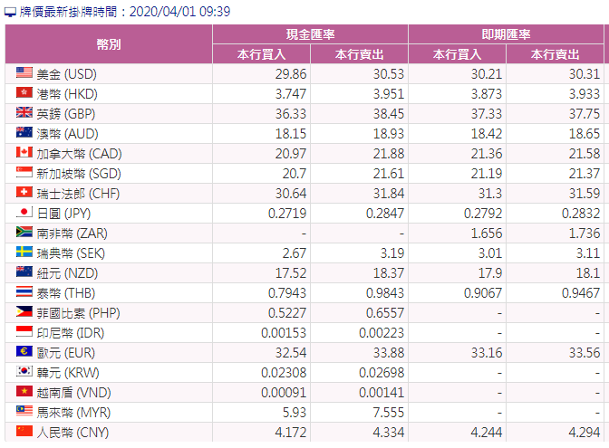
2020年04月匯率表
幣別 | 買匯 | 賣匯 | 匯率
人民幣(RMB) | 4.172 | 4.334 | 4.253
港幣(HKD) | 3.747 | 3.951 | 3.849
美金(USD) | 29.86 | 30.53 | 30.195
新加坡幣(SGD) | 20.7 | 21.61 | 21.155
日圓(JPY) | 0.2719 | 0.2847 | 0.278
馬來幣(MYR) | 5.93 | 7.555 | 6.743
韓元(KRW) | 0.02308 | 0.02698 | 0.025
印尼幣(IDR) | 0.00153 | 0.00223 | 0.002
澳幣(AUD) | 18.15 | 18.93 | 18.540
歐元(EUR) | 32.54 | 33.88 | 33.210
英磅(GBP) | 36.33 | 38.45 | 37.390
加拿大幣(CAD) | 20.97 | 21.88 | 21.425

109.05
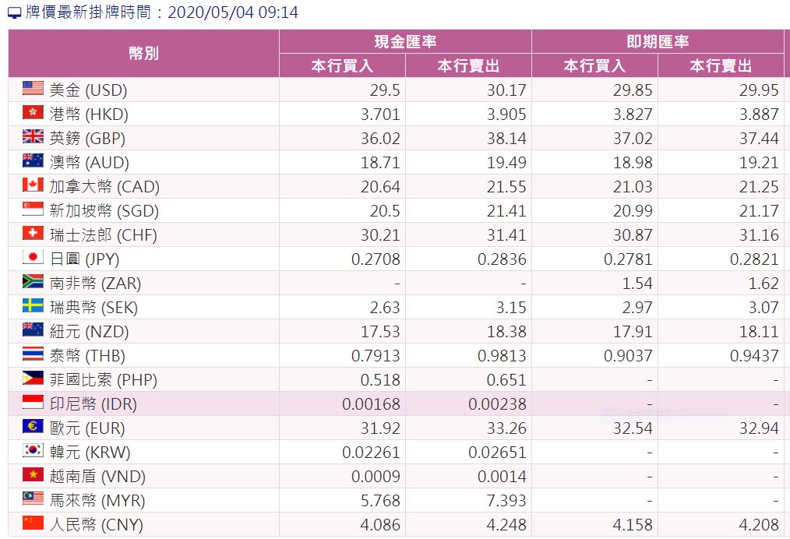
2020年05月匯率表
幣別 | 買匯 | 賣匯 | 匯率
人民幣(RMB) | 4.086 | 4.248 | 4.167
港幣(HKD) | 3.701 | 3.905 | 3.803
美金(USD) | 29.5 | 30.17 | 29.835
新加坡幣(SGD) | 20.5 | 21.41 | 20.955
日圓(JPY) | 0.2708 | 0.2836 | 0.277
馬來幣(MYR) | 5.768 | 7.393 | 6.581
韓元(KRW) | 0.02261 | 0.02651 | 0.025
印尼幣(IDR) | 0.00168 | 0.00238 | 0.002
澳幣(AUD) | 18.71 | 19.49 | 19.100
歐元(EUR) | 31.92 | 33.26 | 32.590
英磅(GBP) | 36.02 | 38.14 | 37.080
加拿大幣(CAD) | 20.64 | 21.55 | 21.095

